Dane
1993 XII | 1994 I | 1994 II | 1994 III | 1994 IV | 1994 V | 1994 VI | 1994 VII | 1994 VIII | 1994 IX | 1994 X | 1994 XI | 1994 XII | 1995 I | 1995 II | 1995 III | 1995 IV | 1995 V | 1995 VI | 1995 VII | 1995 VIII | 1995 IX | 1995 X | 1995 XI | 1995 XII | 1996 I | 1996 II | 1996 III | 1996 IV | 1996 V | 1996 VI | 1996 VII | 1996 VIII | 1996 IX | 1996 X | 1996 XI | 1996 XII | 1997 I | 1997 II | 1997 III | 1997 IV | 1997 V | 1997 VI | 1997 VII | 1997 VIII | 1997 IX | 1997 X | 1997 XI | 1997 XII | 1998 I | 1998 II | 1998 III | 1998 IV | 1998 V | 1998 VI | 1998 VII | 1998 VIII | 1998 IX | 1998 X | 1998 XI | 1998 XII | 1999 I | 1999 II | 1999 III | 1999 IV | 1999 V | 1999 VI | 1999 VII | 1999 VIII | 1999 IX | 1999 X | 1999 XI | 1999 XII | 2000 I | 2000 II | 2000 III | 2000 IV | 2000 V | 2000 VI | 2000 VII | 2000 VIII | 2000 IX | 2000 X | 2000 XI | 2000 XII | 2001 I | 2001 II | 2001 III | 2001 IV | 2001 V | 2001 VI | 2001 VII | 2001 VIII | 2001 IX | 2001 X | 2001 XI | 2001 XII | 2002 I | 2002 II | 2002 III | 2002 IV | 2002 V | 2002 VI | 2002 VII | 2002 VIII | 2002 IX | 2002 X | 2002 XI | 2002 XII | 2003 I | 2003 II | 2003 III | 2003 IV | 2003 V | 2003 VI | 2003 VII | 2003 VIII | 2003 IX | 2003 X | 2003 XI | 2003 XII | 2004 I | 2004 II | 2004 III | 2004 IV | 2004 V | 2004 VI | 2004 VII | 2004 VIII | 2004 IX | 2004 X | 2004 XI | 2004 XII | 2005 I | 2005 II | 2005 III | 2005 IV | 2005 V | 2005 VI | 2005 VII | 2005 VIII | 2005 IX | 2005 X | 2005 XI | 2005 XII | 2006 I | 2006 II | 2006 III | 2006 IV | 2006 V | 2006 VI | 2006 VII | 2006 VIII | 2006 IX | 2006 X | 2006 XI | 2006 XII | 2007 I | 2007 II | 2007 III | 2007 IV | 2007 V | 2007 VI | 2007 VII | 2007 VIII | 2007 IX | 2007 X | 2007 XI | 2007 XII | 2008 I | 2008 II | 2008 III | 2008 IV | 2008 V | 2008 VI | 2008 VII | 2008 VIII | 2008 IX | 2008 X | 2008 XI | 2008 XII | 2009 I | 2009 II | 2009 III | 2009 IV | 2009 V | 2009 VI | 2009 VII | 2009 VIII | 2009 IX | 2009 X | 2009 XI | 2009 XII | 2010 I | 2010 II | 2010 III | 2010 IV | 2010 V | 2010 VI | 2010 VII | 2010 VIII | 2010 IX | 2010 X | 2010 XI | 2010 XII | 2011 I | 2011 II | 2011 III | 2011 IV | 2011 V | 2011 VI | 2011 VII | 2011 VIII | 2011 IX | 2011 X | 2011 XI | 2011 XII | 2012 I | 2012 II | 2012 III | 2012 IV | 2012 V | 2012 VI | 2012 VII | 2012 VIII | 2012 IX | 2012 X | 2012 XI | 2012 XII | 2013 I | 2013 II | 2013 III | 2013 IV | 2013 V | 2013 VI | 2013 VII | 2013 VIII | 2013 IX | 2013 X | 2013 XI | 2013 XII | 2014 I | 2014 II | 2014 III | 2014 IV | 2014 V | 2014 VI | 2014 VII | 2014 VIII | 2014 IX | 2014 X | 2014 XI | 2014 XII | 2015 I | 2015 II
1993 | 1994 | 1994 | 1994 | 1994 | 1994 | 1994 | 1994 | 1994 | 1994 | 1994 | 1994 | 1994 | 1995 | 1995 | 1995 | 1995 | 1995 | 1995 | 1995 | 1995 | 1995 | 1995 | 1995 | 1995 | 1996 | 1996 | 1996 | 1996 | 1996 | 1996 | 1996 | 1996 | 1996 | 1996 | 1996 | 1996 | 1997 | 1997 | 1997 | 1997 | 1997 | 1997 | 1997 | 1997 | 1997 | 1997 | 1997 | 1997 | 1998 | 1998 | 1998 | 1998 | 1998 | 1998 | 1998 | 1998 | 1998 | 1998 | 1998 | 1998 | 1999 | 1999 | 1999 | 1999 | 1999 | 1999 | 1999 | 1999 | 1999 | 1999 | 1999 | 1999 | 2000 | 2000 | 2000 | 2000 | 2000 | 2000 | 2000 | 2000 | 2000 | 2000 | 2000 | 2000 | 2001 | 2001 | 2001 | 2001 | 2001 | 2001 | 2001 | 2001 | 2001 | 2001 | 2001 | 2001 | 2002 | 2002 | 2002 | 2002 | 2002 | 2002 | 2002 | 2002 | 2002 | 2002 | 2002 | 2002 | 2003 | 2003 | 2003 | 2003 | 2003 | 2003 | 2003 | 2003 | 2003 | 2003 | 2003 | 2003 | 2004 | 2004 | 2004 | 2004 | 2004 | 2004 | 2004 | 2004 | 2004 | 2004 | 2004 | 2004 | 2005 | 2005 | 2005 | 2005 | 2005 | 2005 | 2005 | 2005 | 2005 | 2005 | 2005 | 2005 | 2006 | 2006 | 2006 | 2006 | 2006 | 2006 | 2006 | 2006 | 2006 | 2006 | 2006 | 2006 | 2007 | 2007 | 2007 | 2007 | 2007 | 2007 | 2007 | 2007 | 2007 | 2007 | 2007 | 2007 | 2008 | 2008 | 2008 | 2008 | 2008 | 2008 | 2008 | 2008 | 2008 | 2008 | 2008 | 2008 | 2009 | 2009 | 2009 | 2009 | 2009 | 2009 | 2009 | 2009 | 2009 | 2009 | 2009 | 2009 | 2010 | 2010 | 2010 | 2010 | 2010 | 2010 | 2010 | 2010 | 2010 | 2010 | 2010 | 2010 | 2011 | 2011 | 2011 | 2011 | 2011 | 2011 | 2011 | 2011 | 2011 | 2011 | 2011 | 2011 | 2012 | 2012 | 2012 | 2012 | 2012 | 2012 | 2012 | 2012 | 2012 | 2012 | 2012 | 2012 | 2013 | 2013 | 2013 | 2013 | 2013 | 2013 | 2013 | 2013 | 2013 | 2013 | 2013 | 2013 | 2014 | 2014 | 2014 | 2014 | 2014 | 2014 | 2014 | 2014 | 2014 | 2014 | 2014 | 2014 | 2015 | 2015
XII | I | II | III | IV | V | VI | VII | VIII | IX | X | XI | XII | I | II | III | IV | V | VI | VII | VIII | IX | X | XI | XII | I | II | III | IV | V | VI | VII | VIII | IX | X | XI | XII | I | II | III | IV | V | VI | VII | VIII | IX | X | XI | XII | I | II | III | IV | V | VI | VII | VIII | IX | X | XI | XII | I | II | III | IV | V | VI | VII | VIII | IX | X | XI | XII | I | II | III | IV | V | VI | VII | VIII | IX | X | XI | XII | I | II | III | IV | V | VI | VII | VIII | IX | X | XI | XII | I | II | III | IV | V | VI | VII | VIII | IX | X | XI | XII | I | II | III | IV | V | VI | VII | VIII | IX | X | XI | XII | I | II | III | IV | V | VI | VII | VIII | IX | X | XI | XII | I | II | III | IV | V | VI | VII | VIII | IX | X | XI | XII | I | II | III | IV | V | VI | VII | VIII | IX | X | XI | XII | I | II | III | IV | V | VI | VII | VIII | IX | X | XI | XII | I | II | III | IV | V | VI | VII | VIII | IX | X | XI | XII | I | II | III | IV | V | VI | VII | VIII | IX | X | XI | XII | I | II | III | IV | V | VI | VII | VIII | IX | X | XI | XII | I | II | III | IV | V | VI | VII | VIII | IX | X | XI | XII | I | II | III | IV | V | VI | VII | VIII | IX | X | XI | XII | I | II | III | IV | V | VI | VII | VIII | IX | X | XI | XII | I | II | III | IV | V | VI | VII | VIII | IX | X | XI | XII | I | II
45% |  | 51% |  | 49% |  | 45% |  |  | 48% |  | 52% |  | 51% |  | 45% |  | 49% |  | 46% |  | 40% |  | 53% |  | 54% |  | 48% |  | 48% |  | 51% |  | 51% |  | 48% |  | 45% | 49% |  | 48% |  | 54% |  | 46%
26% |  | 26% |  | 24% |  | 29% |  |  | 27% |  | 21% |  | 25% |  | 31% |  | 30% |  | 28% |  | 28% |  | 26% |  | 23% |  | 25% |  | 27% |  | 25% |  | 24% |  | 27% |  | 28% | 26% |  | 27% |  | 26% |  | 29%

 |  |  |  |  |  |  |  |  |  |  |  |  |  |  |  |  |  |  |  |  |  |  |  |  |  |  |  |  | 39% |  |  |  |  |  | 42% |  |  |  | 42% |  |  |  |  |  |  |  |  | 30% |  | 32% |  |  |  | 35% |  |  |  |  | 32% | 31% |  |  |  |  | 29% |  |  |  |  |  | 24% |  | 28% |  |  |  |  | 22% |  |  |  |  |  |  | 21% |  |  |  |  |  |  |  |  |  |  | 25% |  |  |  | 22% |  | 24% |  |  |  |  |  | 23% |  |  |  |  |  |  |  |  |  | 21% |  |  |  | 18% |  |  |  | 17% |  |  |  | 21% |  |  |  | 20% |  |  |  | 21% |  |  |  | 20% |  |  |  | 27% |  |  |  | 27% |  |  |  | 35% |  |  | 39% |  |  |  | 42% |  |  |  | 42% |  |  |  | 40% |  |  |  | 40% |  |  |  | 37% |  |  |  |  |  | 33% |  |  |  |  |  | 31% |  |  |  |  |  | 33% |  |  |  |  |  | 34% |  |  |  |  |  | 32% |  |  |  |  |  | 36% |  |  |  |  |  | 32% |  |  |  |  |  | 31% | 22% | 21% | 20% |  | 25% | 28% |  |  |  |  |  | 28% |  |  |  |  |  | 33% |  |  |  | 28% |  | 29%
 |  |  |  |  |  |  |  |  |  |  |  |  |  |  |  |  |  |  |  |  |  |  |  |  |  |  |  |  | 32% |  |  |  |  |  | 30% |  |  |  | 35% |  |  |  |  |  |  |  |  | 42% |  | 48% |  |  |  | 42% |  |  |  |  | 47% | 48% |  |  |  |  | 47% |  |  |  |  |  | 55% |  | 52% |  |  |  |  | 59% |  |  |  |  |  |  | 64% |  |  |  |  |  |  |  |  |  |  | 57% |  |  |  | 54% |  | 55% |  |  |  |  |  | 59% |  |  |  |  |  |  |  |  |  | 58% |  |  |  | 63% |  |  |  | 61% |  |  |  | 62% |  |  |  | 61% |  |  |  | 60% |  |  |  | 61% |  |  |  | 51% |  |  |  | 52% |  |  |  | 46% |  |  | 39% |  |  |  | 32% |  |  |  | 35% |  |  |  | 37% |  |  |  | 41% |  |  |  | 41% |  |  |  |  |  | 47% |  |  |  |  |  | 45% |  |  |  |  |  | 43% |  |  |  |  |  | 38% |  |  |  |  |  | 41% |  |  |  |  |  | 36% |  |  |  |  |  | 42% |  |  |  |  |  | 50% | 64% | 61% | 59% |  | 53% | 49% |  |  |  |  |  | 44% |  |  |  |  |  | 44% |  |  |  | 42% |  | 50%

 |  |  | 26%
1993 XII | 45% | 26%
1994 I
1994 II | 51% | 26%
1994 III
1994 IV | 49% | 24%
1994 V
1994 VI | 45% | 29%
1994 VII
1994 VIII
1994 IX | 48% | 27%
1994 X
1994 XI | 52% | 21%
1994 XII
1995 I | 51% | 25%
1995 II
1995 III | 45% | 31%
1995 IV
1995 V | 49% | 30%
1995 VI
1995 VII | 46% | 28%
1995 VIII
1995 IX | 40% | 28%
1995 X
1995 XI | 53% | 26%
1995 XII
1996 I | 54% | 23%
1996 II
1996 III | 48% | 25%
1996 IV
1996 V | 48% | 27% | 39% | 32%
1996 VI
1996 VII | 51% | 25%
1996 VIII
1996 IX | 51% | 24%
1996 X
1996 XI | 48% | 27% | 42% | 30%
1996 XII
1997 I | 45% | 28%
1997 II | 49% | 26%
1997 III |  |  | 42% | 35%
1997 IV | 48% | 27%
1997 V
1997 VI | 54% | 26%
1997 VII
1997 VIII | 46% | 29%
1997 IX
1997 X
1997 XI
1997 XII |  |  | 30% | 42%
1998 I
...
 |  |  |  |  |  |  |  |  |  |  |  |  |  |  |  |  |  |  | 2001 | 2001 | 2002 | 2002 | 2002 | 2003 | 2004 | 2004 | 2004 | 2005 | 2005 | 2005
 |  |  |  |  |  |  |  |  |  |  |  |  |  |  |  |  |  |  | I | XII | IV | VI | XII | X | II | VI | X | II | VI | X
 |  |  |  |  |  |  |  |  |  |  |  |  |  |  |  |  |  |  | 21% | 25% | 22% | 24% | 2% | 21% | 18% | 17% | 21% | 20% | 21% | 20%
 |  |  |  |  |  |  |  |  |  |  |  |  |  |  |  |  |  |  | 64% | 57% | 54% | 55% | 59% | 58% | 63% | 61% | 62% | 61% | 60% | 61%

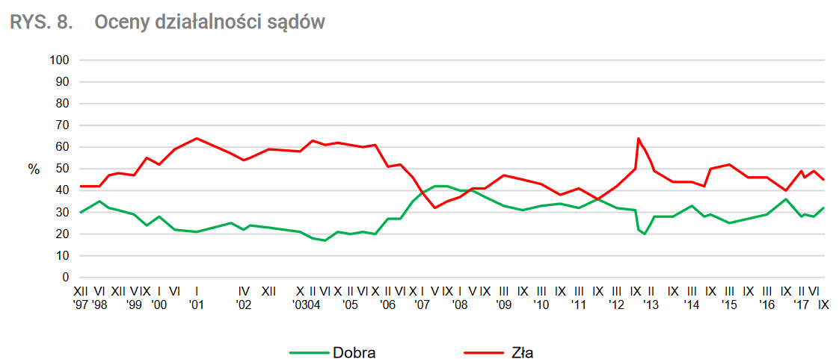

 |  |  |  |  |  |  |  |  |  |  |  |  |  |  |  |  |  |  |  |  |  |  |  |  | BS/168/2005
 |  |  |  |  |  |  |  |  |  |  |  |  |  |  |  |  |  |  |  |  |  |  |  |  | OPINIE O DZIAŁALNO

Dane do wykresów
1993 XII | 1994 I | 1994 II | 1994 III | 1994 IV | 1994 V | 1994 VI | 1994 VII | 1994 VIII | 1994 IX | 1994 X | 1994 XI | 1994 XII | 1995 I | 1995 II | 1995 III | 1995 IV | 1995 V | 1995 VI | 1995 VII | 1995 VIII | 1995 IX | 1995 X | 1995 XI | 1995 XII | 1996 I | 1996 II | 1996 III | 1996 IV | 1996 V | 1996 VI | 1996 VII | 1996 VIII | 1996 IX | 1996 X | 1996 XI | 1996 XII | 1997 I | 1997 II | 1997 III | 1997 IV | 1997 V | 1997 VI | 1997 VII | 1997 VIII | 1997 IX | 1997 X | 1997 XI | 1997 XII | 1998 I | 1998 II | 1998 III | 1998 IV | 1998 V | 1998 VI | 1998 VII | 1998 VIII | 1998 IX | 1998 X | 1998 XI | 1998 XII | 1999 I | 1999 II | 1999 III | 1999 IV | 1999 V | 1999 VI | 1999 VII | 1999 VIII | 1999 IX | 1999 X | 1999 XI | 1999 XII | 2000 I | 2000 II | 2000 III | 2000 IV | 2000 V | 2000 VI | 2000 VII | 2000 VIII | 2000 IX | 2000 X | 2000 XI | 2000 XII | 2001 I | 2001 II | 2001 III | 2001 IV | 2001 V | 2001 VI | 2001 VII | 2001 VIII | 2001 IX | 2001 X | 2001 XI | 2001 XII | 2002 I | 2002 II | 2002 III | 2002 IV | 2002 V | 2002 VI | 2002 VII | 2002 VIII | 2002 IX | 2002 X | 2002 XI | 2002 XII | 2003 I | 2003 II | 2003 III | 2003 IV | 2003 V | 2003 VI | 2003 VII | 2003 VIII | 2003 IX | 2003 X | 2003 XI | 2003 XII | 2004 I | 2004 II | 2004 III | 2004 IV | 2004 V | 2004 VI | 2004 VII | 2004 VIII | 2004 IX | 2004 X | 2004 XI | 2004 XII | 2005 I | 2005 II | 2005 III | 2005 IV | 2005 V | 2005 VI | 2005 VII | 2005 VIII | 2005 IX | 2005 X | 2005 XI | 2005 XII | 2006 I | 2006 II | 2006 III | 2006 IV | 2006 V | 2006 VI | 2006 VII | 2006 VIII | 2006 IX | 2006 X | 2006 XI | 2006 XII | 2007 I | 2007 II | 2007 III | 2007 IV | 2007 V | 2007 VI | 2007 VII | 2007 VIII | 2007 IX | 2007 X | 2007 XI | 2007 XII | 2008 I | 2008 II | 2008 III | 2008 IV | 2008 V | 2008 VI | 2008 VII | 2008 VIII | 2008 IX | 2008 X | 2008 XI | 2008 XII | 2009 I | 2009 II | 2009 III | 2009 IV | 2009 V | 2009 VI | 2009 VII | 2009 VIII | 2009 IX | 2009 X | 2009 XI | 2009 XII | 2010 I | 2010 II | 2010 III | 2010 IV | 2010 V | 2010 VI | 2010 VII | 2010 VIII | 2010 IX | 2010 X | 2010 XI | 2010 XII | 2011 I | 2011 II | 2011 III | 2011 IV | 2011 V | 2011 VI | 2011 VII | 2011 VIII | 2011 IX | 2011 X | 2011 XI | 2011 XII | 2012 I | 2012 II | 2012 III | 2012 IV | 2012 V | 2012 VI | 2012 VII | 2012 VIII | 2012 IX | 2012 X | 2012 XI | 2012 XII | 2013 I | 2013 II | 2013 III | 2013 IV | 2013 V | 2013 VI | 2013 VII | 2013 VIII | 2013 IX | 2013 X | 2013 XI | 2013 XII | 2014 I | 2014 II | 2014 III | 2014 IV | 2014 V | 2014 VI | 2014 VII | 2014 VIII | 2014 IX | 2014 X | 2014 XI | 2014 XII | 2015 I | 2015 II | 2015 III
1993 | 1994 | 1994 | 1994 | 1994 | 1994 | 1994 | 1994 | 1994 | 1994 | 1994 | 1994 | 1994 | 1995 | 1995 | 1995 | 1995 | 1995 | 1995 | 1995 | 1995 | 1995 | 1995 | 1995 | 1995 | 1996 | 1996 | 1996 | 1996 | 1996 | 1996 | 1996 | 1996 | 1996 | 1996 | 1996 | 1996 | 1997 | 1997 | 1997 | 1997 | 1997 | 1997 | 1997 | 1997 | 1997 | 1997 | 1997 | 1997 | 1998 | 1998 | 1998 | 1998 | 1998 | 1998 | 1998 | 1998 | 1998 | 1998 | 1998 | 1998 | 1999 | 1999 | 1999 | 1999 | 1999 | 1999 | 1999 | 1999 | 1999 | 1999 | 1999 | 1999 | 2000 | 2000 | 2000 | 2000 | 2000 | 2000 | 2000 | 2000 | 2000 | 2000 | 2000 | 2000 | 2001 | 2001 | 2001 | 2001 | 2001 | 2001 | 2001 | 2001 | 2001 | 2001 | 2001 | 2001 | 2002 | 2002 | 2002 | 2002 | 2002 | 2002 | 2002 | 2002 | 2002 | 2002 | 2002 | 2002 | 2003 | 2003 | 2003 | 2003 | 2003 | 2003 | 2003 | 2003 | 2003 | 2003 | 2003 | 2003 | 2004 | 2004 | 2004 | 2004 | 2004 | 2004 | 2004 | 2004 | 2004 | 2004 | 2004 | 2004 | 2005 | 2005 | 2005 | 2005 | 2005 | 2005 | 2005 | 2005 | 2005 | 2005 | 2005 | 2005 | 2006 | 2006 | 2006 | 2006 | 2006 | 2006 | 2006 | 2006 | 2006 | 2006 | 2006 | 2006 | 2007 | 2007 | 2007 | 2007 | 2007 | 2007 | 2007 | 2007 | 2007 | 2007 | 2007 | 2007 | 2008 | 2008 | 2008 | 2008 | 2008 | 2008 | 2008 | 2008 | 2008 | 2008 | 2008 | 2008 | 2009 | 2009 | 2009 | 2009 | 2009 | 2009 | 2009 | 2009 | 2009 | 2009 | 2009 | 2009 | 2010 | 2010 | 2010 | 2010 | 2010 | 2010 | 2010 | 2010 | 2010 | 2010 | 2010 | 2010 | 2011 | 2011 | 2011 | 2011 | 2011 | 2011 | 2011 | 2011 | 2011 | 2011 | 2011 | 2011 | 2012 | 2012 | 2012 | 2012 | 2012 | 2012 | 2012 | 2012 | 2012 | 2012 | 2012 | 2012 | 2013 | 2013 | 2013 | 2013 | 2013 | 2013 | 2013 | 2013 | 2013 | 2013 | 2013 | 2013 | 2014 | 2014 | 2014 | 2014 | 2014 | 2014 | 2014 | 2014 | 2014 | 2014 | 2014 | 2014 | 2015 | 2015 | 2015
XII | I | II | III | IV | V | VI | VII | VIII | IX | X | XI | XII | I | II | III | IV | V | VI | VII | VIII | IX | X | XI | XII | I | II | III | IV | V | VI | VII | VIII | IX | X | XI | XII | I | II | III | IV | V | VI | VII | VIII | IX | X | XI | XII | I | II | III | IV | V | VI | VII | VIII | IX | X | XI | XII | I | II | III | IV | V | VI | VII | VIII | IX | X | XI | XII | I | II | III | IV | V | VI | VII | VIII | IX | X | XI | XII | I | II | III | IV | V | VI | VII | VIII | IX | X | XI | XII | I | II | III | IV | V | VI | VII | VIII | IX | X | XI | XII | I | II | III | IV | V | VI | VII | VIII | IX | X | XI | XII | I | II | III | IV | V | VI | VII | VIII | IX | X | XI | XII | I | II | III | IV | V | VI | VII | VIII | IX | X | XI | XII | I | II | III | IV | V | VI | VII | VIII | IX | X | XI | XII | I | II | III | IV | V | VI | VII | VIII | IX | X | XI | XII | I | II | III | IV | V | VI | VII | VIII | IX | X | XI | XII | I | II | III | IV | V | VI | VII | VIII | IX | X | XI | XII | I | II | III | IV | V | VI | VII | VIII | IX | X | XI | XII | I | II | III | IV | V | VI | VII | VIII | IX | X | XI | XII | I | II | III | IV | V | VI | VII | VIII | IX | X | XI | XII | I | II | III | IV | V | VI | VII | VIII | IX | X | XI | XII | I | II | III | IV | V | VI | VII | VIII | IX | X | XI | XII | I | II | III
0.45 | 0.48 | 0.51 | 0.5 | 0.49 | 0.47 | 0.45 | 0.46 | 0.47 | 0.48 | 0.5 | 0.52 | 0.515 | 0.51 | 0.48 | 0.45 | 0.47 | 0.49 | 0.475 | 0.46 | 0.43 | 0.4 | 0.465 | 0.53 | 0.535 | 0.54 | 0.51 | 0.48 | 0.48 | 0.48 | 0.495 | 0.51 | 0.51 | 0.51 | 0.495 | 0.48 | 0.465 | 0.45 | 0.49 | 0.485 | 0.48 | 0.51 | 0.54 | 0.5 | 0.46
0.26 | 0.26 | 0.26 | 0.25 | 0.24 | 0.265 | 0.29 | 0.28333333333 | 0.27666666667 | 0.27 | 0.24 | 0.21 | 0.23 | 0.25 | 0.28 | 0.31 | 0.305 | 0.3 | 0.29 | 0.28 | 0.28 | 0.28 | 0.27 | 0.26 | 0.245 | 0.23 | 0.24 | 0.25 | 0.26 | 0.27 | 0.26 | 0.25 | 0.245 | 0.24 | 0.255 | 0.27 | 0.275 | 0.28 | 0.26 | 0.265 | 0.27 | 0.265 | 0.26 | 0.275 | 0.29

 |  |  |  |  |  |  |  |  |  |  |  |  |  |  |  |  |  |  |  |  |  |  |  |  |  |  |  |  | 0.39 | 0.395 | 0.4 | 0.405 | 0.41 | 0.415 | 0.42 | 0.42 | 0.42 | 0.42 | 0.42 | 0.40666666667 | 0.39333333333 | 0.38 | 0.36666666667 | 0.35333333333 | 0.34 | 0.32666666667 | 0.31333333333 | 0.3 | 0.31 | 0.32 | 0.3275 | 0.335 | 0.3425 | 0.35 | 0.344 | 0.338 | 0.332 | 0.326 | 0.32 | 0.31 | 0.306 | 0.302 | 0.298 | 0.294 | 0.29 | 0.28166666667 | 0.27333333333 | 0.265 | 0.25666666667 | 0.24833333333 | 0.24 | 0.26 | 0.28 | 0.268 | 0.256 | 0.244 | 0.232 | 0.22 | 0.21857142857 | 0.21714285714 | 0.21571428571 | 0.21428571429 | 0.21285714286 | 0.21142857143 | 0.21 | 0.21363636364 | 0.21727272727 | 0.22090909091 | 0.22454545455 | 0.22818181818 | 0.23181818182 | 0.23545454545 | 0.23909090909 | 0.24272727273 | 0.24636363636 | 0.25 | 0.2425 | 0.235 | 0.2275 | 0.22 | 0.23 | 0.24 | 0.24 | 0.24 | 0.24 | 0.23 | 0.23 | 0.23 | 0.23 | 0.23 | 0.22 | 0.22 | 0.22 | 0.22 | 0.22 | 0.21 | 0.21 | 0.21 | 0.20 | 0.19 | 0.19 | 0.18 | 0.18 | 0.18 | 0.17 | 0.17 | 0.18 | 0.19 | 0.20 | 0.21 | 0.21 | 0.21 | 0.20 | 0.2 | 0.20 | 0.21 | 0.21 | 0.21 | 0.21 | 0.21 | 0.20 | 0.2 | 0.22 | 0.24 | 0.25 | 0.27 | 0.27 | 0.27 | 0.27 | 0.27 | 0.29 | 0.31 | 0.33 | 0.35 | 0.37 | 0.39 | 0.39 | 0.40 | 0.41 | 0.41 | 0.42 | 0.42 | 0.42 | 0.42 | 0.42 | 0.42 | 0.41 | 0.40 | 0.4 | 0.40 | 0.40 | 0.40 | 0.4 | 0.39 | 0.39 | 0.38 | 0.37 | 0.36333333333 | 0.35666666667 | 0.35 | 0.34333333333 | 0.33666666667 | 0.33 | 0.32666666667 | 0.32333333333 | 0.32 | 0.31666666667 | 0.31333333333 | 0.31 | 0.31333333333 | 0.31666666667 | 0.32 | 0.32333333333 | 0.32666666667 | 0.33 | 0.33166666667 | 0.33333333333 | 0.335 | 0.33666666667 | 0.33833333333 | 0.34 | 0.33666666667 | 0.33333333333 | 0.33 | 0.32666666667 | 0.32333333333 | 0.32 | 0.32666666667 | 0.33333333333 | 0.34 | 0.34666666667 | 0.35333333333 | 0.36 | 0.35333333333 | 0.34666666667 | 0.34 | 0.33333333333 | 0.32666666667 | 0.32 | 0.31833333333 | 0.31666666667 | 0.315 | 0.31333333333 | 0.31166666667 | 0.31 | 0.22 | 0.21 | 0.2 | 0.225 | 0.25 | 0.28 | 0.28 | 0.28 | 0.28 | 0.28 | 0.28 | 0.28 | 0.28833333333 | 0.29666666667 | 0.305 | 0.31333333333 | 0.32166666667 | 0.33 | 0.3175 | 0.305 | 0.2925 | 0.28 | 0.285 | 0.29 | 0.28333333333 | 0.27666666667 | 0.27 | 0.26333333333 | 0.25666666667 | 0.25
 |  |  |  |  |  |  |  |  |  |  |  |  |  |  |  |  |  |  |  |  |  |  |  |  |  |  |  |  | 0.32 | 0.31666666667 | 0.31333333333 | 0.31 | 0.30666666667 | 0.30333333333 | 0.3 | 0.3125 | 0.325 | 0.3375 | 0.35 | 0.35777777778 | 0.36555555556 | 0.37333333333 | 0.38111111111 | 0.38888888889 | 0.39666666667 | 0.40444444444 | 0.41222222222 | 0.42 | 0.45 | 0.48 | 0.465 | 0.45 | 0.435 | 0.42 | 0.43 | 0.44 | 0.45 | 0.46 | 0.47 | 0.48 | 0.478 | 0.476 | 0.474 | 0.472 | 0.47 | 0.48333333333 | 0.49666666667 | 0.51 | 0.52333333333 | 0.53666666667 | 0.55 | 0.535 | 0.52 | 0.534 | 0.548 | 0.562 | 0.576 | 0.59 | 0.59714285714 | 0.60428571429 | 0.61142857143 | 0.61857142857 | 0.62571428571 | 0.63285714286 | 0.64 | 0.63363636364 | 0.62727272727 | 0.62090909091 | 0.61454545455 | 0.60818181818 | 0.60181818182 | 0.59545454545 | 0.58909090909 | 0.58272727273 | 0.57636363636 | 0.57 | 0.5625 | 0.555 | 0.5475 | 0.54 | 0.545 | 0.55 | 0.56 | 0.56 | 0.57 | 0.58 | 0.58 | 0.59 | 0.59 | 0.59 | 0.59 | 0.59 | 0.59 | 0.58 | 0.58 | 0.58 | 0.58 | 0.58 | 0.59 | 0.61 | 0.62 | 0.63 | 0.63 | 0.62 | 0.62 | 0.61 | 0.61 | 0.62 | 0.62 | 0.62 | 0.62 | 0.62 | 0.61 | 0.61 | 0.61 | 0.61 | 0.60 | 0.6 | 0.60 | 0.61 | 0.61 | 0.61 | 0.59 | 0.56 | 0.53 | 0.51 | 0.51 | 0.51 | 0.52 | 0.52 | 0.51 | 0.49 | 0.48 | 0.46 | 0.425 | 0.39 | 0.39 | 0.37 | 0.36 | 0.34 | 0.32 | 0.33 | 0.34 | 0.34 | 0.35 | 0.36 | 0.36 | 0.37 | 0.37 | 0.38 | 0.39 | 0.40 | 0.41 | 0.41 | 0.41 | 0.41 | 0.41 | 0.42 | 0.43 | 0.44 | 0.45 | 0.46 | 0.47 | 0.46666666667 | 0.46333333333 | 0.46 | 0.45666666667 | 0.45333333333 | 0.45 | 0.44666666667 | 0.44333333333 | 0.44 | 0.43666666667 | 0.43333333333 | 0.43 | 0.42166666667 | 0.41333333333 | 0.405 | 0.39666666667 | 0.38833333333 | 0.38 | 0.385 | 0.39 | 0.395 | 0.4 | 0.405 | 0.41 | 0.40166666667 | 0.39333333333 | 0.385 | 0.37666666667 | 0.36833333333 | 0.36 | 0.37 | 0.38 | 0.39 | 0.4 | 0.41 | 0.42 | 0.43333333333 | 0.44666666667 | 0.46 | 0.47333333333 | 0.48666666667 | 0.5 | 0.64 | 0.61 | 0.59 | 0.56 | 0.53 | 0.49 | 0.48166666667 | 0.47333333333 | 0.465 | 0.45666666667 | 0.44833333333 | 0.44 | 0.44 | 0.44 | 0.44 | 0.44 | 0.44 | 0.44 | 0.435 | 0.43 | 0.425 | 0.42 | 0.46 | 0.5 | 0.50333333333 | 0.50666666667 | 0.51 | 0.51333333333 | 0.51666666667 | 0.52

Ocena działalności sądów
1993 XII | 0.45 | 0.26
1994 I | 0.48 | 0.26
1994 II | 0.51 | 0.26
1994 III | 0.5 | 0.25
1994 IV | 0.49 | 0.24
1994 V | 0.47 | 0.265
1994 VI | 0.45 | 0.29
1994 VII | 0.46 | 0.28333333333
1994 VIII | 0.47 | 0.27666666667
1994 IX | 0.48 | 0.27
1994 X | 0.5 | 0.24
1994 XI | 0.52 | 0.21
1994 XII | 0.515 | 0.23
1995 I | 0.51 | 0.25
1995 II | 0.48 | 0.28
1995 III | 0.45 | 0.31
1995 IV | 0.47 | 0.305
1995 V | 0.49 | 0.3
1995 VI | 0.475 | 0.29
1995 VII | 0.46 | 0.28
1995 VIII | 0.43 | 0.28
1995 IX | 0.4 | 0.28
1995 X | 0.465 | 0.27
1995 XI | 0.53 | 0.26
1995 XII | 0.535 | 0.245
1996 I | 0.54 | 0.23
1996 II | 0.51 | 0.24
1996 III | 0.48 | 0.25
1996 IV | 0.48 | 0.26
1996 V | 0.48 | 0.27 | 0.39 | 0.32
1996 VI | 0.495 | 0.26 | 0.395 | 0.31666666667
1996 VII | 0.51 | 0.25 | 0.4 | 0.31333333333
1996 VIII | 0.51 | 0.245 | 0.405 | 0.31
1996 IX | 0.51 | 0.24 | 0.41 | 0.30666666667
1996 X | 0.495 | 0.255 | 0.415 | 0.30333333333
1996 XI | 0.48 | 0.27 | 0.42 | 0.3
1996 XII | 0.465 | 0.275 | 0.42 | 0.3125
1997 I | 0.45 | 0.28 | 0.42 | 0.325
1997 II | 0.49 | 0.26 | 0.42 | 0.3375
1997 III | 0.485 | 0.265 | 0.42 | 0.35
1997 IV | 0.48 | 0.27 | 0.40666666667 | 0.35777777778
1997 V | 0.51 | 0.265 | 0.39333333333 | 0.36555555556
1997 VI | 0.54 | 0.26 | 0.38 | 0.37333333333
1997 VII | 0.5 | 0.275 | 0.36666666667 | 0.38111111111
1997 VIII | 0.46 | 0.29 | 0.35333333333 | 0.38888888889
1997 IX |  |  | 0.34 | 0.39666666667
1997 X |  |  | 0.32666666667 | 0.40444444444
1997 XI |  |  | 0.31333333333 | 0.41222222222
1997 XII |  |  | 0.3 | 0.42
1998 I |  |  | 0.31 | 0.45
...
 |  |  |  |  |  |  |  |  |  |  |  |  |  |  |  |  |  |  |  |  |  |  |  |  |  |  |  |  | 4 | 6 | 8 | 10 | 12 | 14 | 16
 |  |  |  |  |  |  |  |  |  |  |  |  |  |  |  |  |  |  |  |  |  |  |  |  |  |  |  |  |  | 2

Screenshoty
 | BS / 3 / 3 / 94

 | BS/44/39/94

 | BS/79/69/94

 | BS/122/108/94

 | BS/154/137/94

 | BS/201/178/94

 | BS/30/24/95

 | BS/62/52/95

 | BS/117/98/95

 | BS/146/122/95

 | BS/176/151/95

 | BS/204/179/95

 | Zaufanie do instytucji publicznych w czasie wyborów prezydenckich

 | BS/18/18/96

 | BS/45/45/96

 | BS/83/82/96

BS/121/119/96

 | BS/156/156/96

 | BS/21/21/97

 | BS/37/37/97

 | BS/63/63/97

 | BS/94/94/97

 | BS/113/113/97

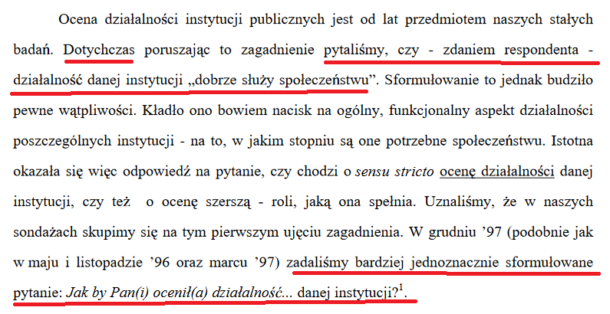
 | BS/11/11/98

 |  | BS/32/32/98

 |  | BS/94/94/98

 |  | BS/137/137/98

 |  | BS/1/1/99

 |  | BS/23/2000

 |  | BS/6/2002

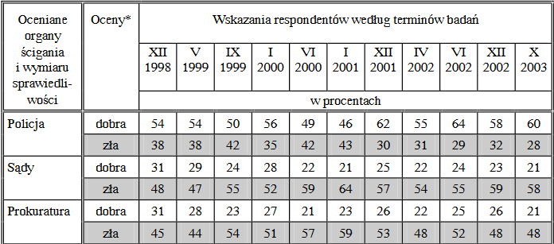
 |  | BS/167/2003

 |  | BS/35/2005
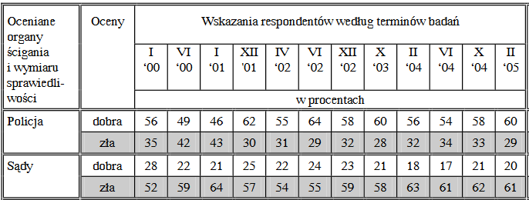

 |  | BS/32/2006
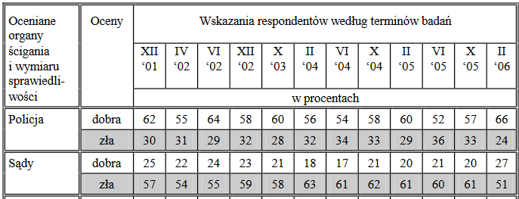

 |  | BS/16/2008
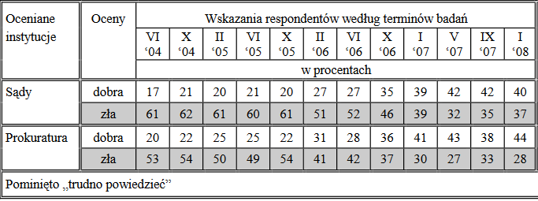

 |  | BS/39/2010

 |  | BS/17/2013

 |  | 43/2016

 |  | 124/2017

Inne
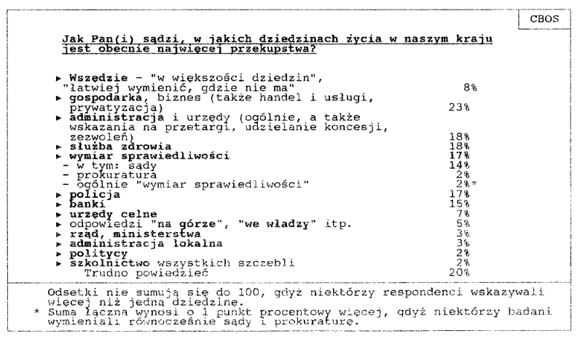

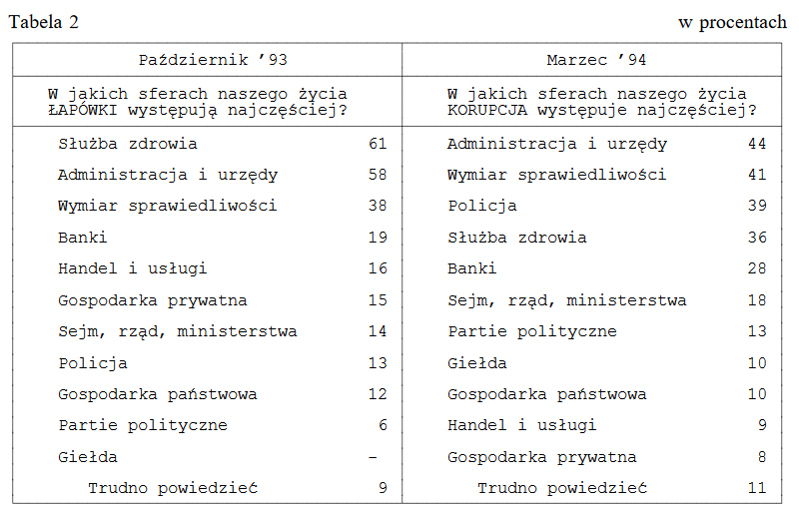

BS/52/46/94
SPONSOROWANIE INSTYTUCJI PA
Ń
STWOWYCH
A
KORUPCJA I
Ł
APOWNICTWO

